2_1
Номер варіанту | Кількість деталей |  | Величина відходів | Кількість листів для розрізу за кожним варінтом, х1, х2, х3, х4
 | розміром 4х5 | розміром 2х3 |  |  | 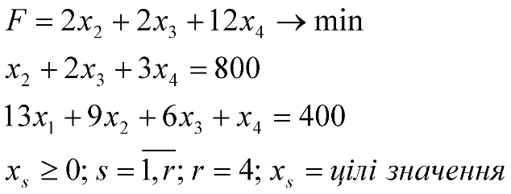
1 | 0 | 13 | 0 | 0
2 | 1 | 9 | 2 | 0
3 | 2 | 6 | 2 | 25
4 | 3 | 1 | 12 | 250
Фактично виготовлено деталей, шт | 800 | 400 | Цільова функція (мінімум відходів) | 3050
Необхідно виготовити деталей, шт | 800 | 400

2_3
4400

Необхідна кулькість смуг для виробництва 1 трансформатора, шт
1700 | 1030 | 220
11 | 70 | 14

Спосіб розкрою | Ширина смуг, мм |  |  | Величина відходів, мм | Кількість рулонів для розрізу за кожним варіантом, Xs, s = 12
 | 1700 | 1030 | 220 |  |  | 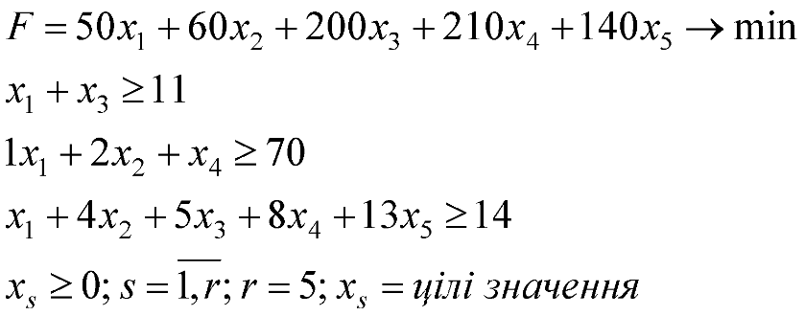
1 | 1 | 1 | 1 | 1450 | 12
2 | 0 | 2 | 4 | 1460 | 29
3 | 1 | 0 | 5 | 1600 | 0
4 | 0 | 1 | 8 | 1610 | 0
5 | 0 | 0 | 13 | 1540 | 0
Фактична кількість смуг, шт | 12 | 70 | 128 | Цільова функція(мінімум відходів) | 59740
Необхідна кількість смуг для 40 трансформаторів, шт | 11 | 70 | 14

